Sheet1-

CAR GMP
Centro de Atención de Repuestos
Consulta Técnica Número de Parte
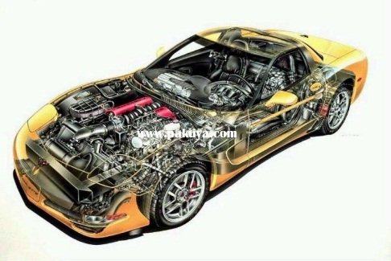

SOLICITUD DEALER N°
FECHA
HORA
NOMBRE DEL SOLICITANTE
CARGO DEL SOLICITANTE
DEALER/SUCURSAL
DESCRIPCION PN SOLCITADO
VIN
MODELO DEL VEHÍCULO
AÑO FABRICACION VEHICULO
MOTOR-CILINDRADA

IMPORTANTE: INCLUIR IMAGEN EPC O FOTOGRAFIA DE LA PIEZA SOLICITADA
(SI ENVIA IMAGEN EPC COPIAR TODA LA PANTALLA, SI FUESE FOTOGRAFIA DE LA PIEZA QUE SEA NITIDA E INCLUYA EL PART NUMBER SI LO TUVIESE)

